Task 1 graphics
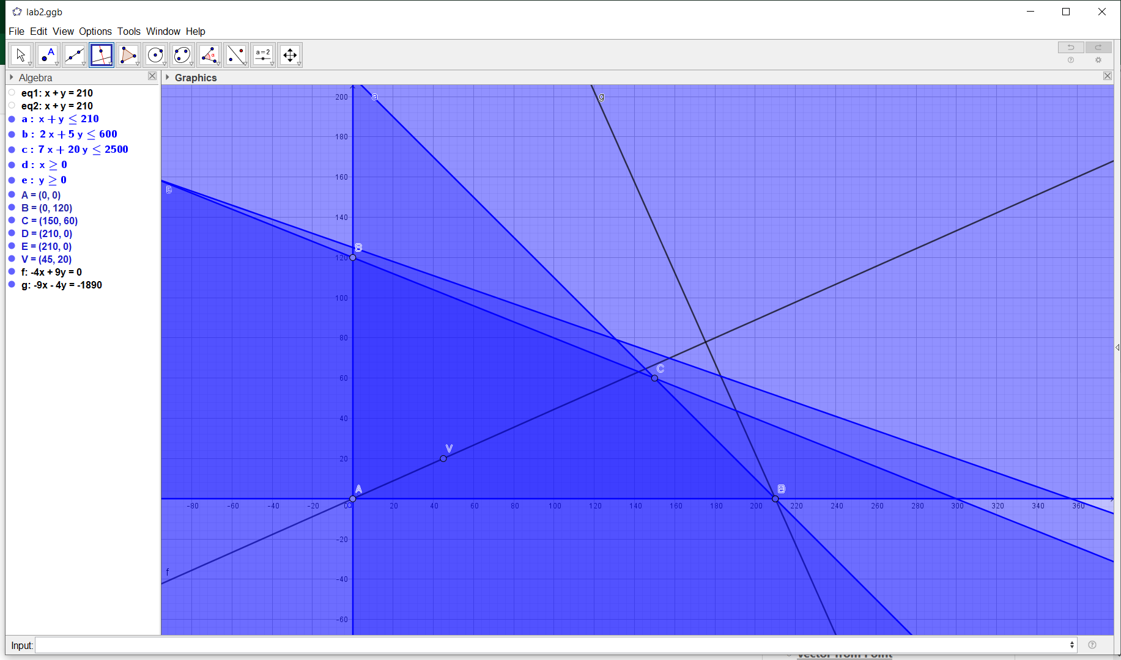
вар. 29

переменные | х | y
цена | 45 | 20

 | Ограничения
вид
удобрения | 2 | 5 | <= | 600
трудовые | 7 | 20 | <= | 2500
площадь | 1 | 1 | <= | 210

Искомый экстремум достигается в точке E(210, 0)

цена = 210*45+0*20 = |  |  | 9450

